Resumen
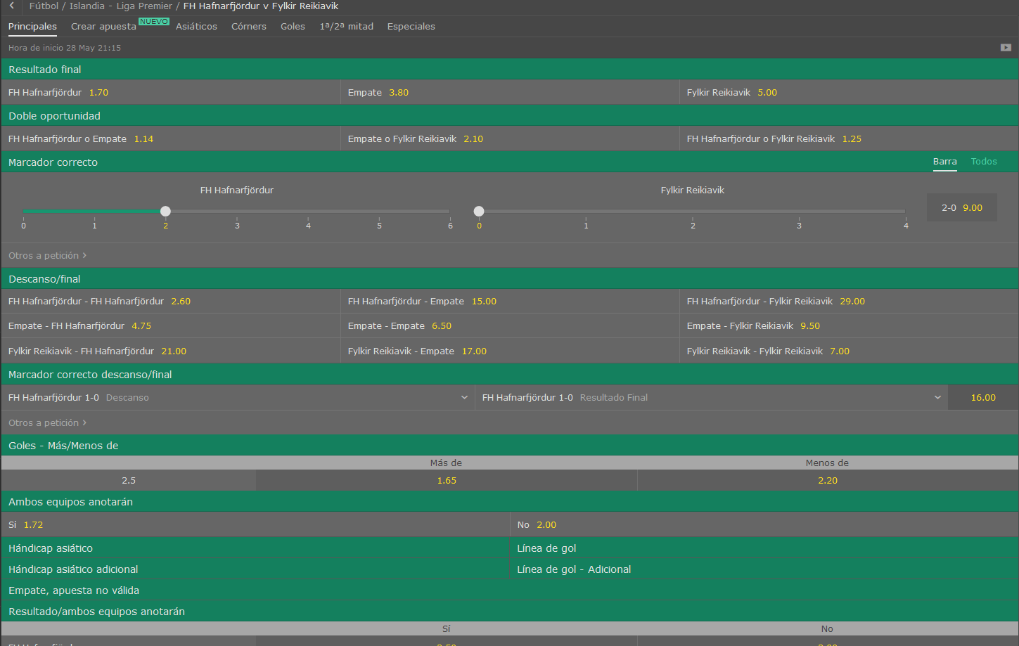
 |  |  |  | Equipo LOCAL |  |  | VS | Equipo VISITANTE
 |  |  |  | Hafnarfjordur |  |  |  | Fylkir
 |  |  |  |  | Islandia - Liga Premier

Equipo Local |  |  |  |  | Equipo Visitante |  |  |  |  |  | LOCAL | VISITANTE | Resumen
Media de goles a favor |  | → | 2 |  | Media de goles a favor |  | → | 0.66666666667 |  | Fuerza ataque | 10.333333333 | 3.4444444444
Media de goles en contra |  | → | 2 |  | Media de goles en contra |  | → | 2

% | Probabilidad de que maque X goles |  |  |  |  |  |  |  | Resultado esperado |  |  | Over/Under
 | 0 | 1 | 2 | 3 | 4 | 5 | 6 |  |  |  | Over 2,5
Eq. Local | 13.53% | 27.07% | 27.07% | 18.04% | 9.02% | 3.61% | 1.20% |  | 2-0 |  | Under 2,5
Eq. Visitante | 51.34% | 34.23% | 11.41% | 2.54% | 0.42% | 0.06% | 0.01%

